Sheet1
 |  |  | 实验分析报告

实验名称： |  |  |  |  |  |  | 耗时：

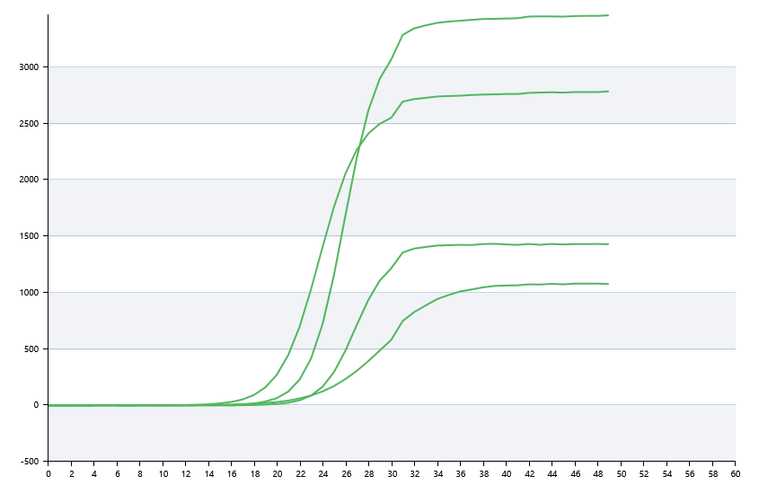

A | 1 | 2 | 3 | 4 | 5 | 6 | 7 | 8
： | 0 | 0 | 0 | 0
： | 20.442885003 | 23.78923817 | 25.026412285 | 21.71340547
： | 22.698179482 | 20.892792215 | 14.496025463 | 15.720063739
： | 23.269134427 | 21.501929337 | 33.667320129 | 27.527036492

B | 1 | 2 | 3 | 4 | 5 | 6 | 7 | 8
： | 0 | 31.15718607 | 40.547124661 | 35.026145218
： | 26.636387175 | 31.010283284 | 21.251130018 | 26.682361317
： | 3.3773584874 | 9.8770399024 | 17.662984027 | 0
： | 0 | 20.617940638 | 0 | 21.50930447

 |  |  |  |  |  | 日 期：

 |  |  |  |  |  | 操 作 人：

